Graficos
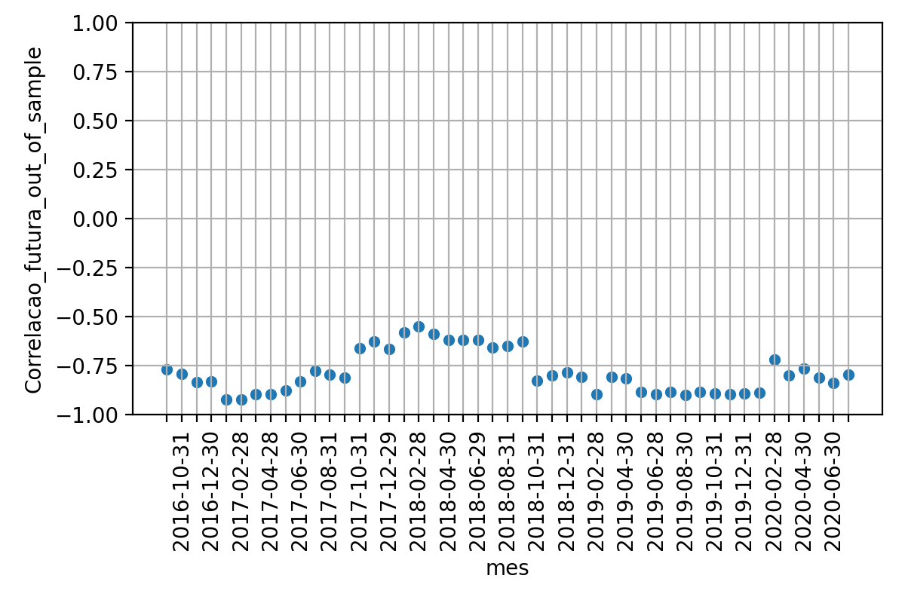
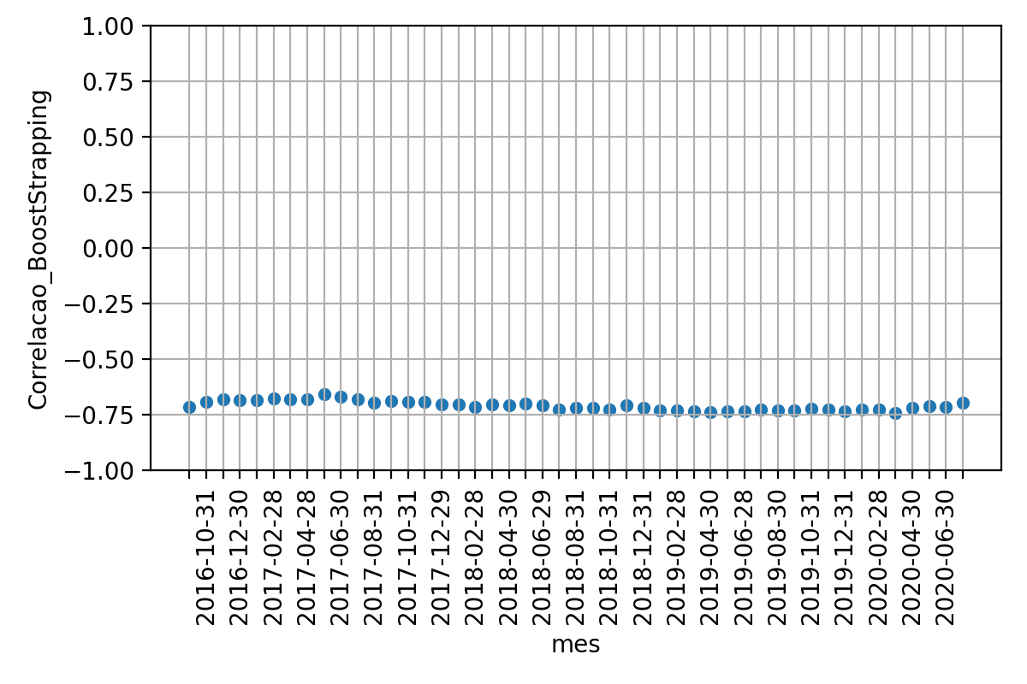
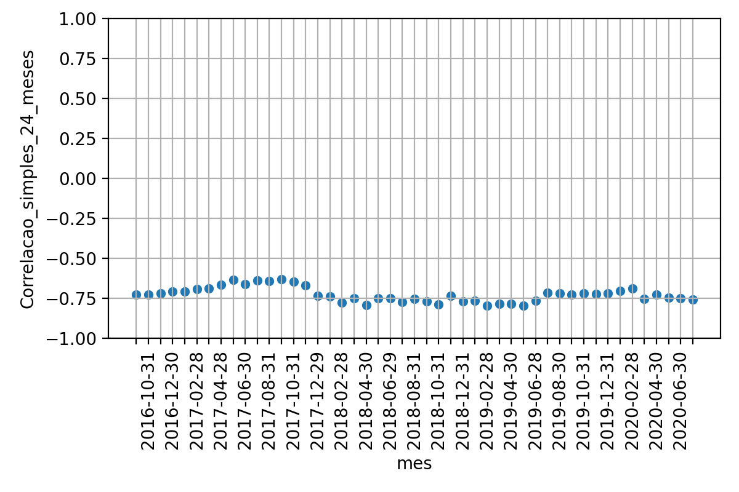
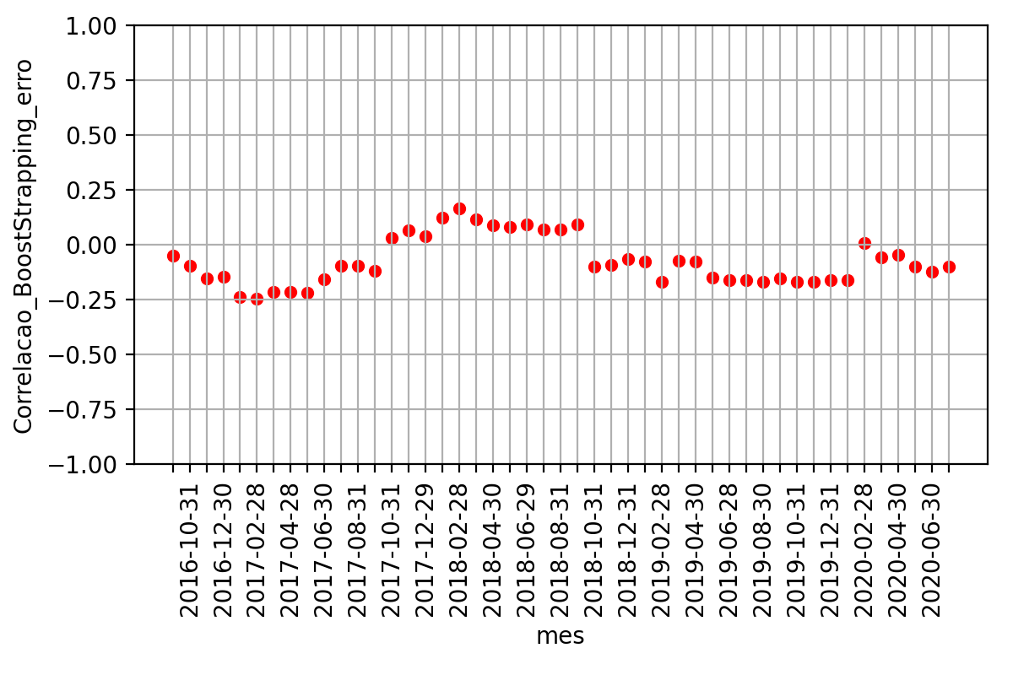
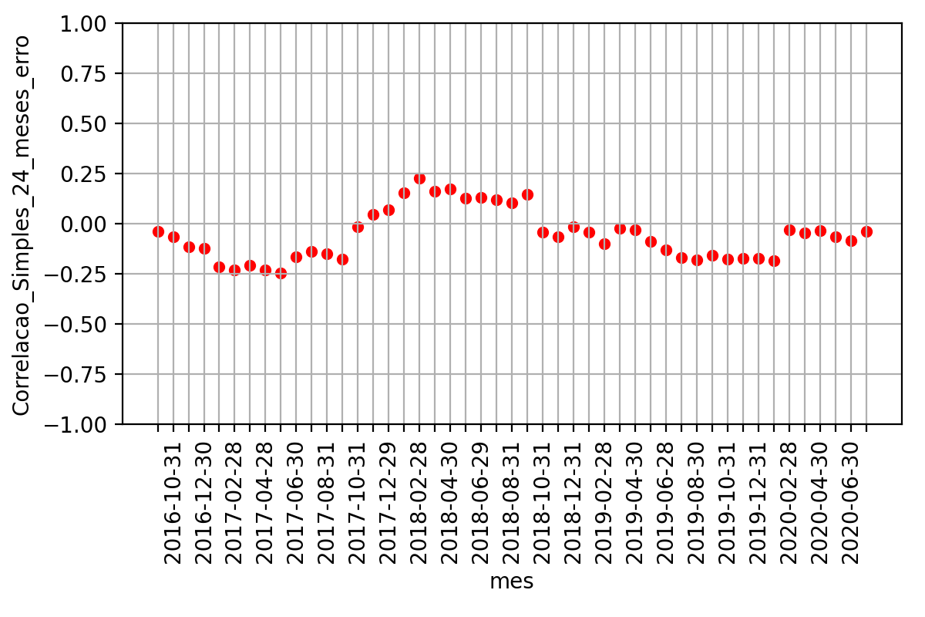
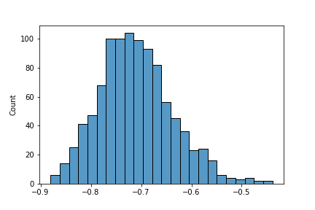
 | Média | Desvio Padrao | Erro Quadratico Médio | P-valor: Teste de Hiposte Médias Iguais | Resultado Teste
Correlacao 12 meses futuros | -78.6% | 10.7% | nan | nan | nan
Correlacao BootStrapping | -71.0% | 2.1% | 1.8% | 0.0% | False
Correlacao 24 meses passados | -72.8% | 4.5% | 1.9% | 0.1% | False

